Pinout
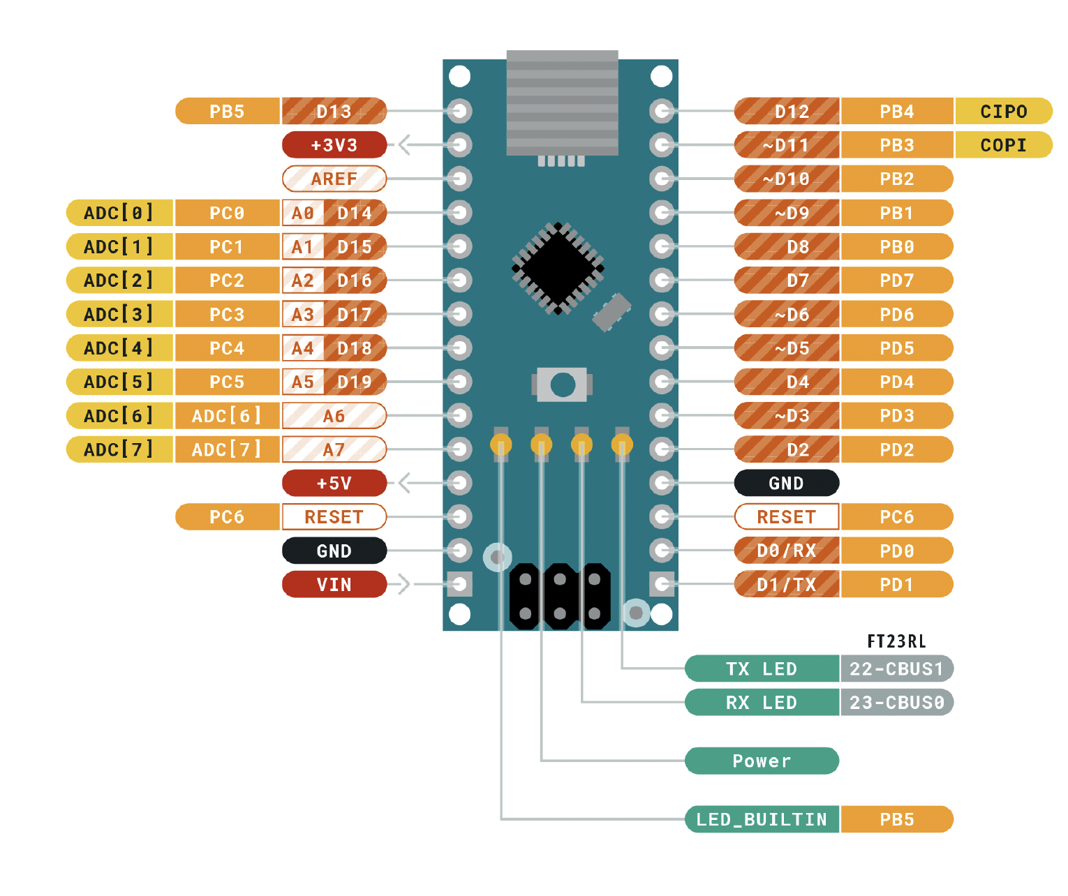
 |  |  | ATMEGA328P Pinout

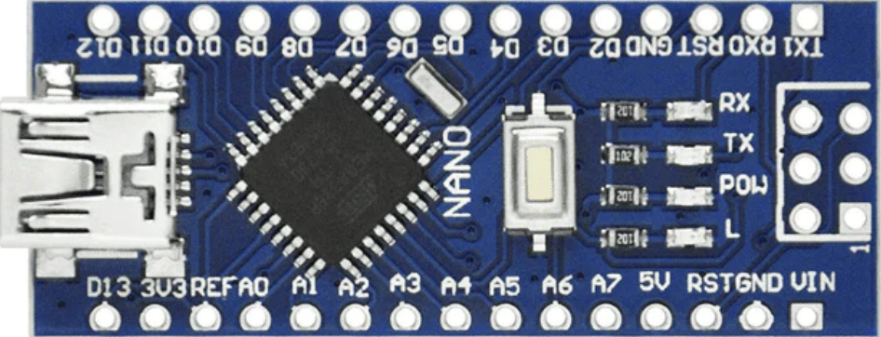
 |  |  | Función |  |  |  |  | Función
 |  |  | ALARMA | PB5 | D13 | D12 | PB4 | LED CONF
Entradas | Descripción |  |  | 3V3 |  | D11 | PB3 | MUX 4
Puertos C |  |  |  | REF |  | D10 | PB2 | MUX 3
 |  | MODULO | BIT 1 | PC0 | A0 | D9 | PB1 | MUX 2
 |  |  | BIT 2 | PC1 | A1 | D8 | PB0 | MUX 1
Salidas |  |  | BIT 3 | PC2 | A2 | D7 | PD7 | LED S
Puertos D | Display y pnd | INC-DEC | UP | PC3 | A3 | D6 | PD6 | G
Puertos B | Transistores |  | DOWN | PC4 | A4 | D5 | PD5 | F
 |  |  |  | PC5 | A5 | D4 | PD4 | E
 |  |  |  | ADC 6 | A6 | D3 | PD3 | D
 |  |  |  | ADC 7 | A7 | D2 | PD2 | C
 |  |  |  | 5V |  | GND
 |  |  |  | PD6 | RST | RST | PC6
 |  |  |  | GND |  | RX | PD0 | A
 |  |  |  | VIN |  | TX | PD1 | B

 |  |  |  | DISPLAYS
 |  |  |  | 1 | 10
 |  |  |  | 2 | 20
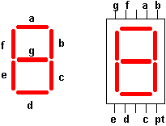
 |  |  |  | 3 | 1
 |  |  |  | 4 | 2 |  |  |  | H | 110111 | 37
 |  |  |  | 5 | 4 |  |  |  | A | 1110111 | 77
 |  |  |  | 6 | 8 |  |  |  | F | 1000111 | 47

 |  |  |  |  |  |  |  |  | 110111

 |  |  |  |  |  |  |  |  | 111011111 | 11

